界面相关
界面相关

1
2
 | 成就界面
 |  |  | 示意图
3

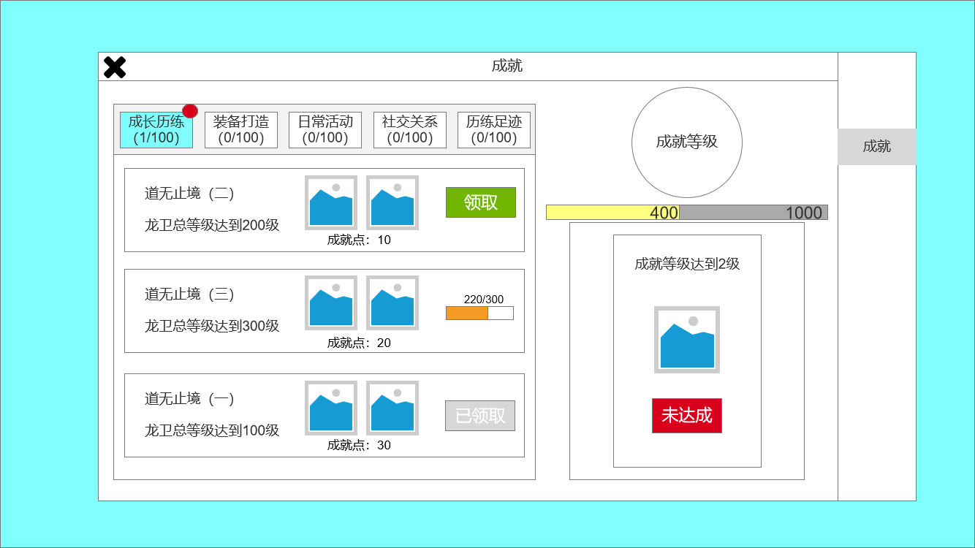

 |  |  |  | 1、退出界面按钮
 |  |  |  | 2、页签：成就分类选择
 |  |  |  | ▶ | 分类名、分类进度和领取提示
 |  |  |  | ▶ | 有选中效果
 |  |  |  | 3、成就等级：
 |  |  |  | ▶ | 成就等级图标，等级提升图中数字会改变，示意图仅供参考，需更换
 |  |  |  | ▶ | 经验条：显示等级提升所需成就点。
 |  |  |  | 4、一级页签
 |  |  |  | 5、成就条目栏
 |  |  |  | ▶ | 显示成就名、成就描述、成就点奖励、成就奖励、成就进度、领取按钮。
4
 |  |  |  | ▶ | 内容较多，可上下滚动。进度百分比越高的，排的越靠前。
 |  |  |  | 6、成就等级奖励栏：
 |  |  |  | ▶ | 当前成就等级称号、奖励所需等级、成就等级奖励图标、领取按钮
 |  |  |  | ▶ | 领取按钮状态：未达成（红色）、待领取（绿色）、已领取（灰色）

5
6

 |  |  |  | 奖励领取弹窗
 |  |  |  | 1、弹窗标题
 | 奖励领取示意图 |  |  | 2、弹窗底框
 |  |  |  | 3、道具图标

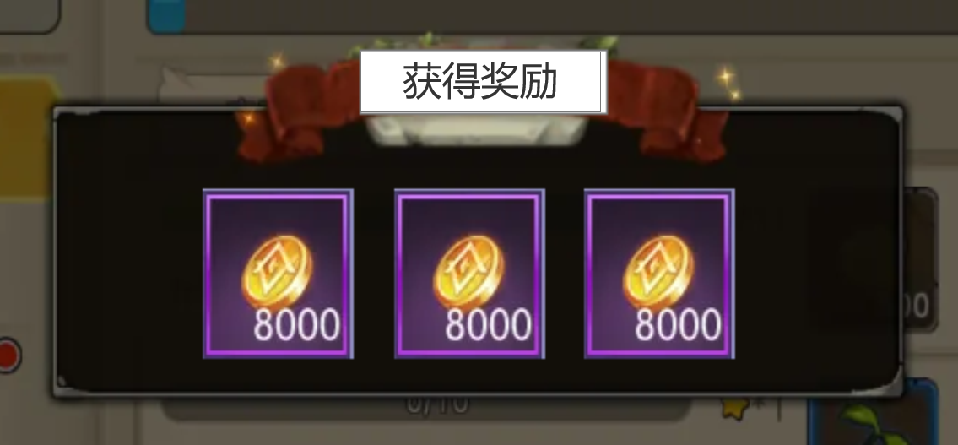
1

2

3

 | 无框选标示界面

 |  | 、

参考界面
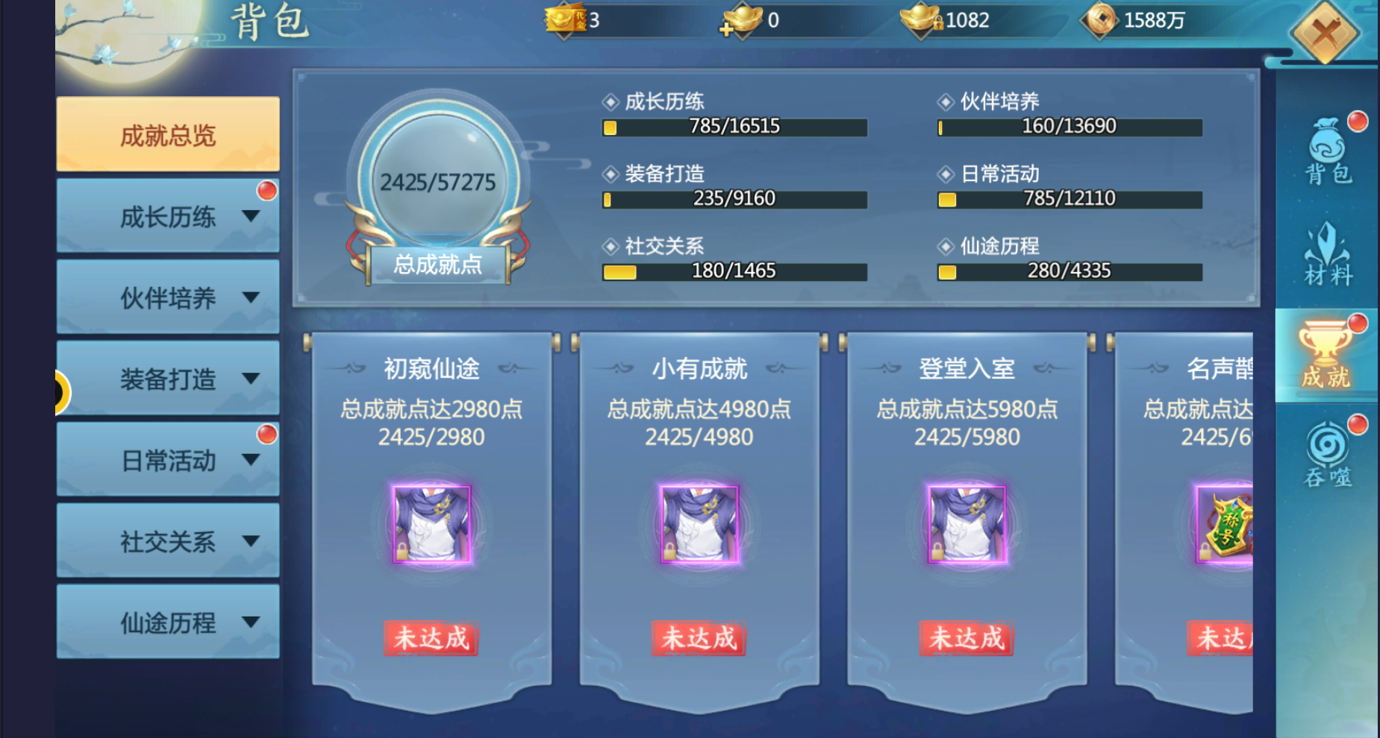
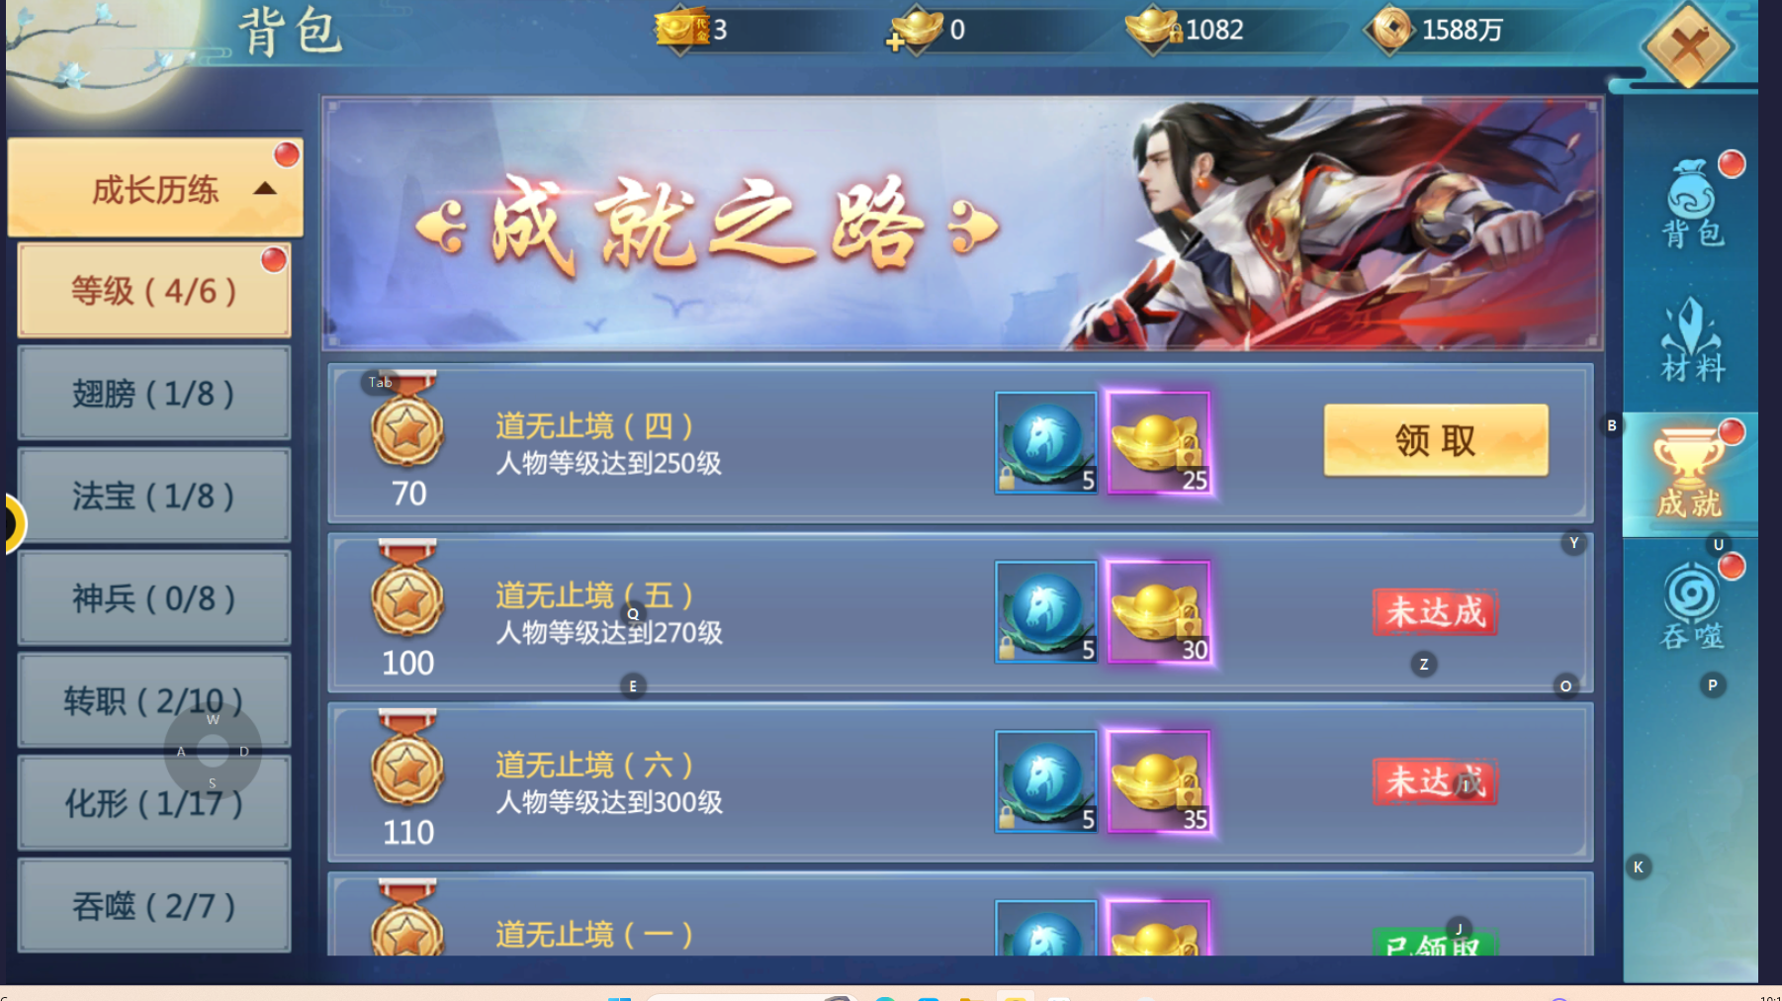
成就界面

